PASAPORTE
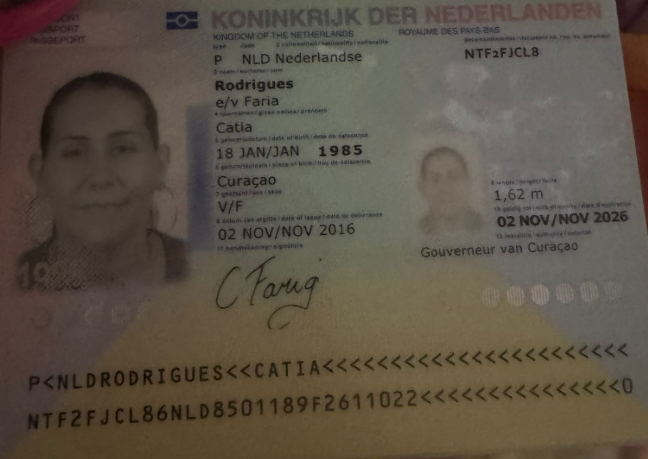
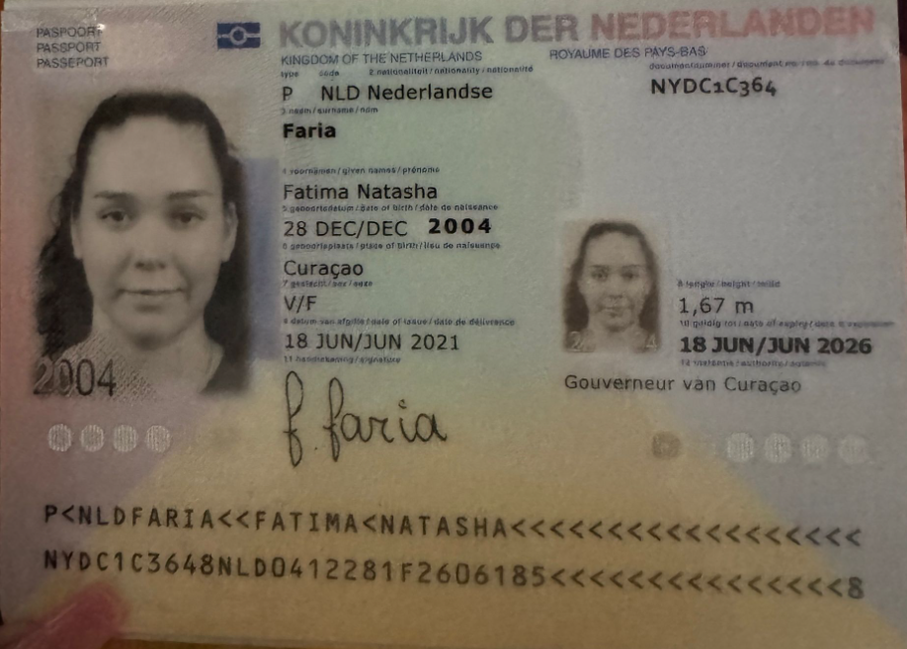

 |  |  |  |  | 3007253111

Nombre | Catia | Nombre | Fatima
Nombre |  | Nombre | Natasha
Apellido | Rodrígues | Apellido | Faria | NYDC1C364
Apellido de casada | Faría | Apellido de casada
Género: . | Femenino | Género: . | Femenino
Pasaporte | NTF2FJCL8 | Pasaporte | NYDC1C364
Fecha de nacimiento | 18/01/1985 | Fecha de nacimiento | 2004-12-28
Edad | 40 | Edad | 20 años
Estado civil | Casada con el señor Faria | Estado civil | Soltera
Dirección | MontanjaRey 345 a | Dirección | MontanjaRey 345 a
Nacionalidad y domicilio: | Curazao, Países Bajos | Nacionalidad y domicilio: | Curazao, Países Bajos
Email: | catiafarias.1985@gotmail.com | Email: | catiafarias.1985@gotmail.com
Teléfono | 59996705595 | Teléfono | 59996705595
Profesión | Administración | Profesión | Estudiante
RH | A+ | RH
Seguro | SVB | Seguro | SVB
Peso | 89 kg | Peso
Altura | 1,68 metros | Altura | 1,67m
Idioma | Inglés, Papiamento, Español. | Idioma | Nederlandse

Salud | Cansancio, mareos, síntomas generalizados de color. Inflamación de garganta, dolor de cabeza y dolor ocular. | Salud
 | Tiene 4 años con estos síntomas. Hace 3 años fue a Medellín. Descartaron el diagnóstico de asma. Quiere una segunda opinión sobre todo. Siente que le corren los dedos. Tiene las manos y los pies entumecidos. En Frebrero tuvo un dolor intenso en el pecho que fue descartado

CONFIRMACIÓN
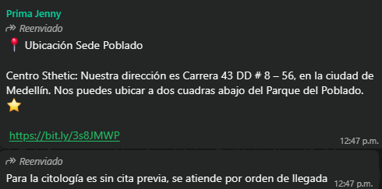
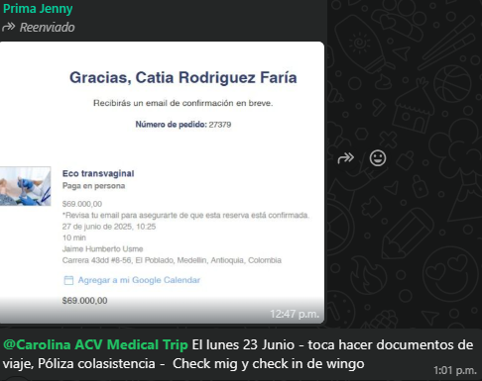
RESERVA HOTEL INNTU
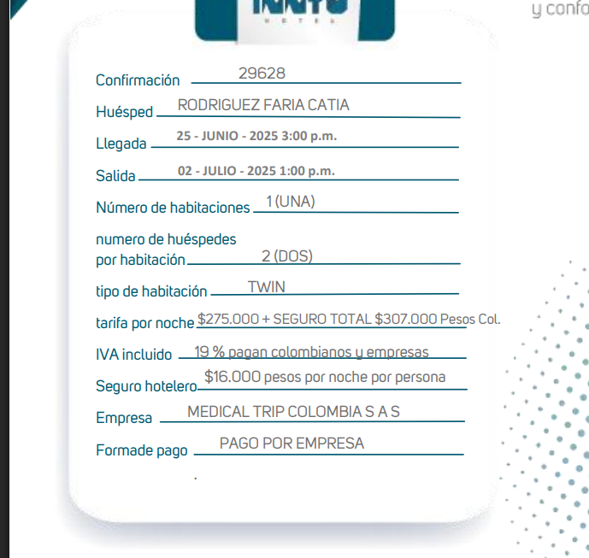
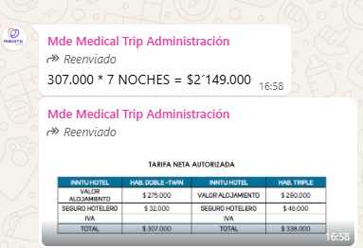

CITA CONFIRMADA PARA TOMOGRAFIA DE CUELLO | PREPARACIÓN | INDICACIONES | INDICACIONES
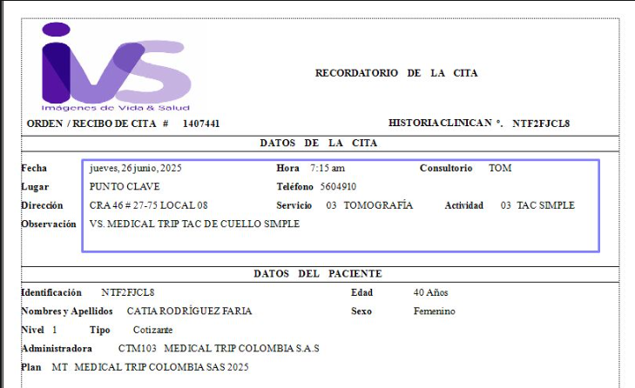
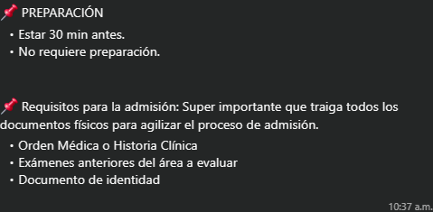

CITA CONFIRMADA PARA ECOCARDIOGRAMA | CITA CONFIRMADA ELECTROCARDIOGRAMA | PREPARACIÓN | INDICACIONES

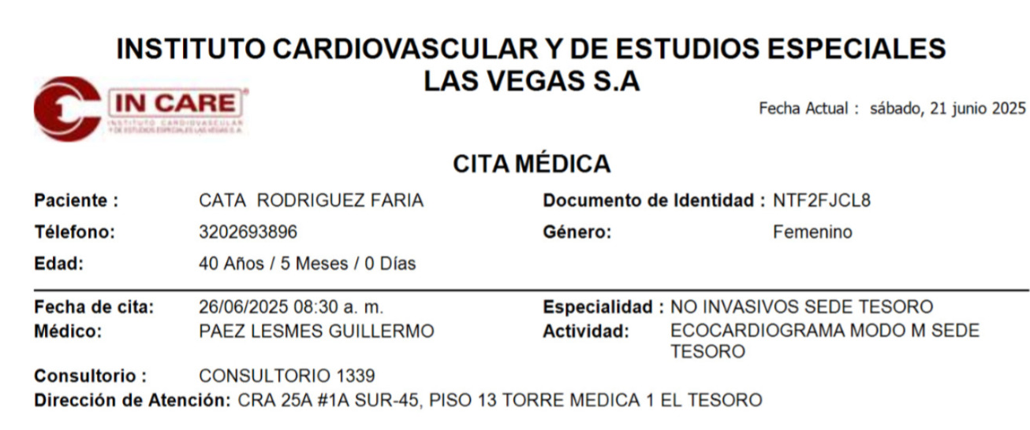
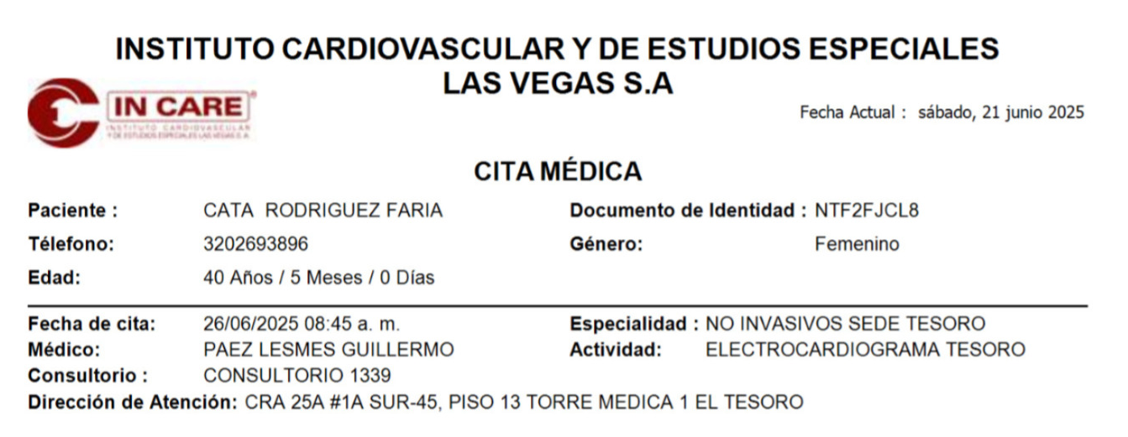

ORDENES ENVIADAS (Radiografía panoramica- Tomografía boca abier/cerra)



 |  | 0

CITA CONFIRMADA PARA DERMATOLOGIA | PREPARACIÓN
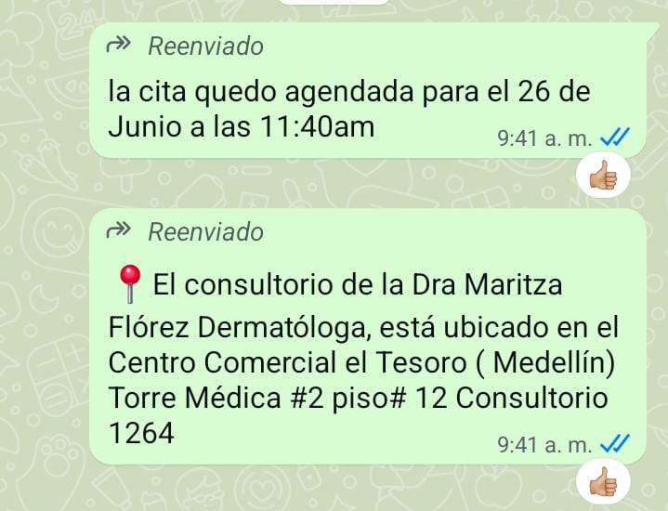

 | Centro comercial el Tesoro, Torre médica #2 piso #12 consultorio 1264

CITA CONFIRMADA CON PROSTODONCISTA | PREPARACIÓN
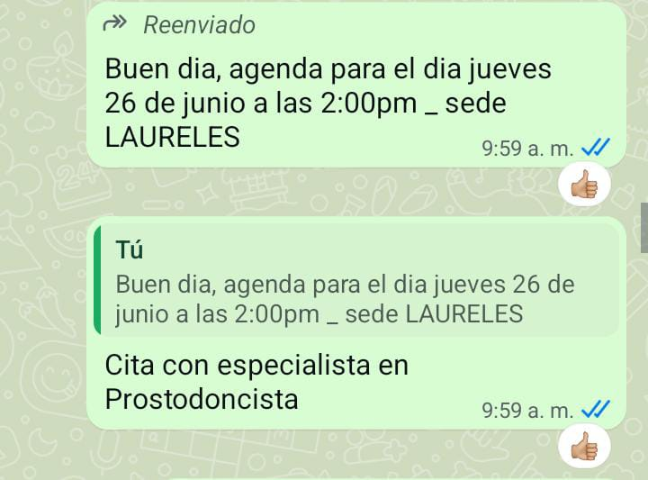

CITA CONFIRMADA: ECOGRAFÍA DE TIROIDES Y PARATIROIDES, RADIOGRAFÍA DE TORAX, MAMOGRAFÍA | PREPARACIÓN | INDICACIONES
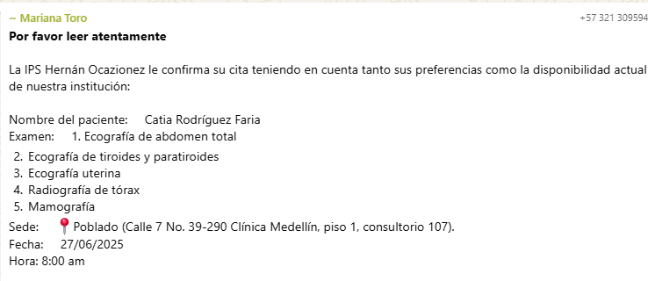
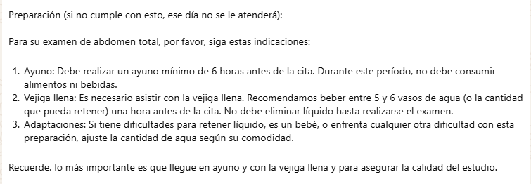
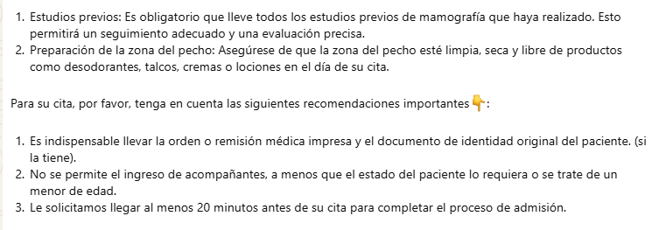

 | Calle 7 No. 39-290 Clínica, piso 1, consultorio 107, el Poblado.

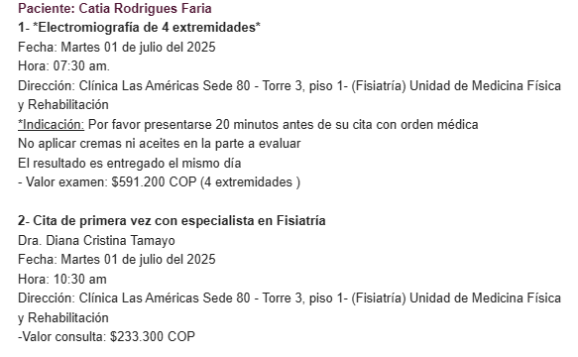
CITA CONFIRMADA: ELECTROMIOGRAFÍA ASIGNADA Y CON ESPECIALISTA FISIATRÍA | PREPARACIÓN
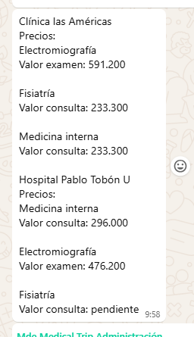

CITA CONFIRMADA MEDICINA INTERNA | PREPARACIÓN

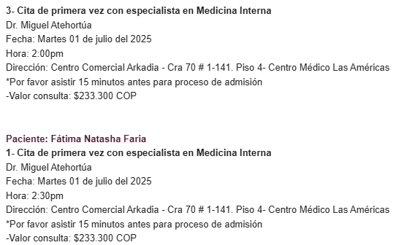

CITA CONFIRMADA PARA LA ECOGRAFÍA TRANSVAGINAL | CITOLOGIA

VUELO
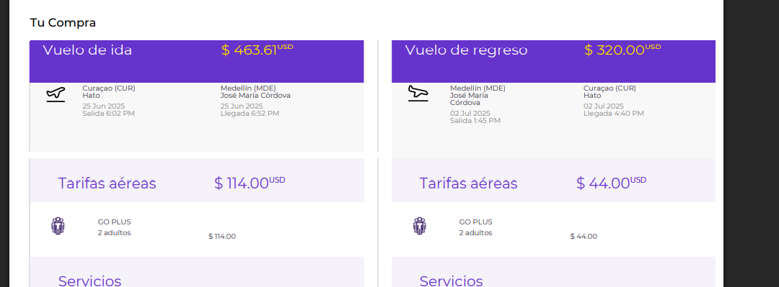
8:10:00
9:30:00
10:30:00
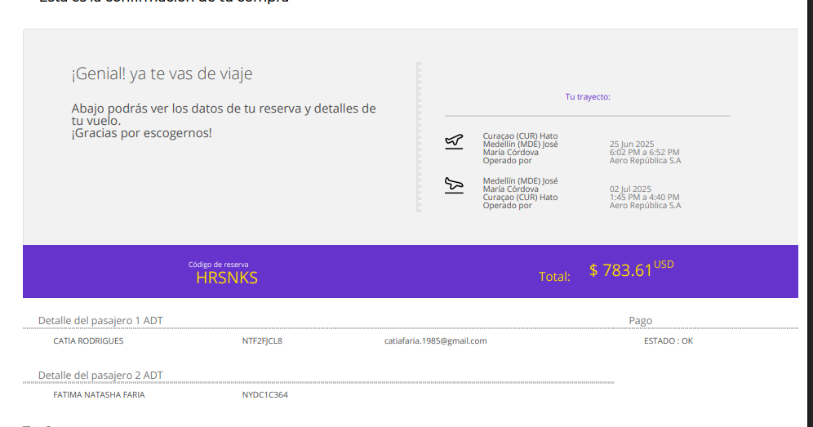
 | HRSNKS

